상품제안서
로지텍 무선 마우스 키보드 콤보세트 270R | 상품코드: S39026

 |  |  |  |  |  |  | 02-713-8555 | www.synergygift.co.kr
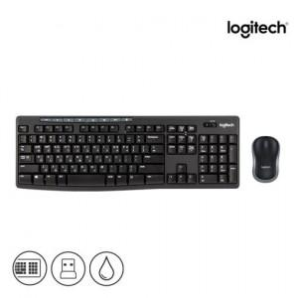 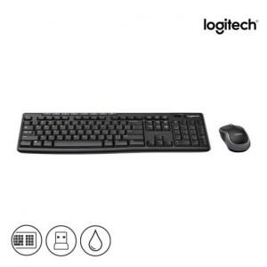 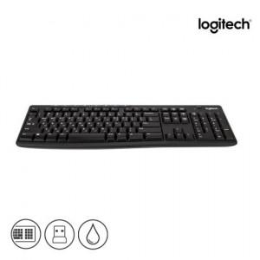

【상세/제작정보】 | <p><span style="font-size: 12pt;">* 로지텍 코리아 정품!</span></p><p><span style="font-size: 16px;">&nbsp;</span></p><p><span style="font-size: 12pt;">* 택배비 별도 상품입니다.​</span><span style="font-size: 16px;">​</span>​​​​​</p>

【인쇄/포장옵션】 | 레이저, 키보드레이저 / 포장지포장

【공급단가】 | 수량 | 20~ | 100~ | 200~ | 300~ | 500~
*VAT별도 | 단가 | 37,500원 | 36,900원 | 36,000원 | 35,100원 | 34,500원

【상품 URL】 | https://www.synergygift.co.kr:443/src/goods_detail.php?gdno=39026

